상품제안서
레스쁘리 프리미엄 다이어리 세트 C (담요+플래너+텀블러) | 상품코드: F29323

 |  |  |  |  |  |  | 02-412-0044 | www.easy1.co.kr
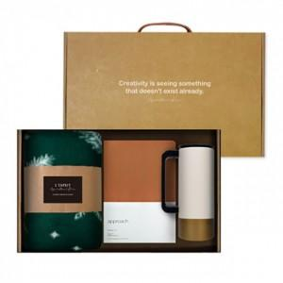

【상세/제작정보】 | 기본수량 미만 인쇄시 비용 추가. (스티커 200개이상/ 박인쇄 100개이상 / 텀블러100개 이상 / 자수 100개이상) 스티커 제작및 부착 비용 별도 문의. (병, 케이스, 띠지 중 한곳 무료) 어프로치 2.0 다어어리 : 실크인쇄시 판비문의. 자수인쇄 (타올) 금사변경시 비용 별도 문의. 쇼핑배 별도 문의 : 1080원

【인쇄/포장옵션】 | 레이저, 금박, 자수 / 포장지포장

【공급단가】 | 수량 | 50~ | 100~ | 500~ | 1,000~ | 2,000~
*VAT별도 | 단가 | 30,600원 | 30,090원 | 29,320원 | 28,810원 | 28,050원

【상품 URL】 | http://www.easy1.co.kr/src/goods_detail.php?gdno=29323

